Estrato Familiar
Estrato Familiar

Para visualizar el histograma de un estrato específico, de clic sobre la barra correspondiente
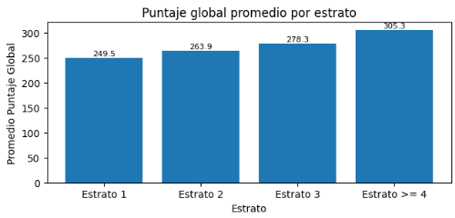

Este espacio estaría en blanco si el usuario no ha dado clic en ningún estrato, de lo contrario debería mostrar el siguiente mensaje
Histograma estrato (el nombre del estrato seleccionado)

Espacio del histograma, que estára en blanco si el usuario no ha seleccionado nada, si seleccionó algún estrato, entonces mostrará el histograma correspondiente a ese estrato. El histograma debe mostrarse bajo el mismo rango de valores, es decir, que desde el "bin" con el valor más bajo hasta el "bin" con el valor más alto estáran fijos en la interfaz, lo que se movera seran las barras de histograma que seleccione el usuario

 | Desarrollado por: Alison-Jairo-Nicolas

Educación Padres
Educación Padres

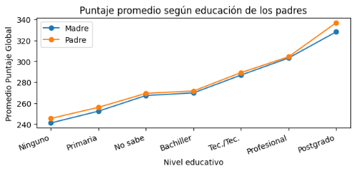
Para visualizar el histograma de un nivel académico específico, de clic sobre el punto correspondiente

Este espacio estaría en blanco si el usuario no ha dado clic en ningún punto, de lo contrario debería mostrar el siguiente mensaje
Histograma nivel académico (el nombre del nivel académico seleccionado del padre o de la madre)

Espacio del histograma, que estára en blanco si el usuario no ha seleccionado nada, si seleccionó algún nivel académico, entonces se mostrara el histograma El histograma debe mostrarse bajo el mismo rango de valores, es decir, que desde el "bin" con el valor más bajo hasta el "bin" con el valor más alto estáran fijos en la interfaz, lo que se movera seran las barras de histograma que seleccione el usuario

 | Desarrollado por: Alison-Jairo-Nicolas

CuartosPersonas
Cuartos/Personas que convive en el hogar

Para visualizar el histograma de una categoría específica, de clic sobre el punto correspondiente
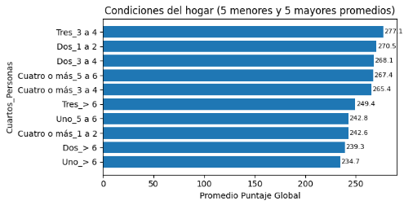

Este espacio estaría en blanco si el usuario no ha dado clic en ninguna barra, de lo contrario debería mostrar el siguiente mensaje
Histograma categoría de cuartos/personas (el nombre de la categoría seleccionada)

Espacio del histograma, que estára en blanco si el usuario no ha seleccionado nada, si seleccionó alga categoría, entonces se mostrara el histograma El histograma debe mostrarse bajo el mismo rango de valores, es decir, que desde el "bin" con el valor más bajo hasta el "bin" con el valor más alto estáran fijos en la interfaz, lo que se movera seran las barras de histograma que seleccione el usuario

 | Desarrollado por: Alison-Jairo-Nicolas

